画面遷移図
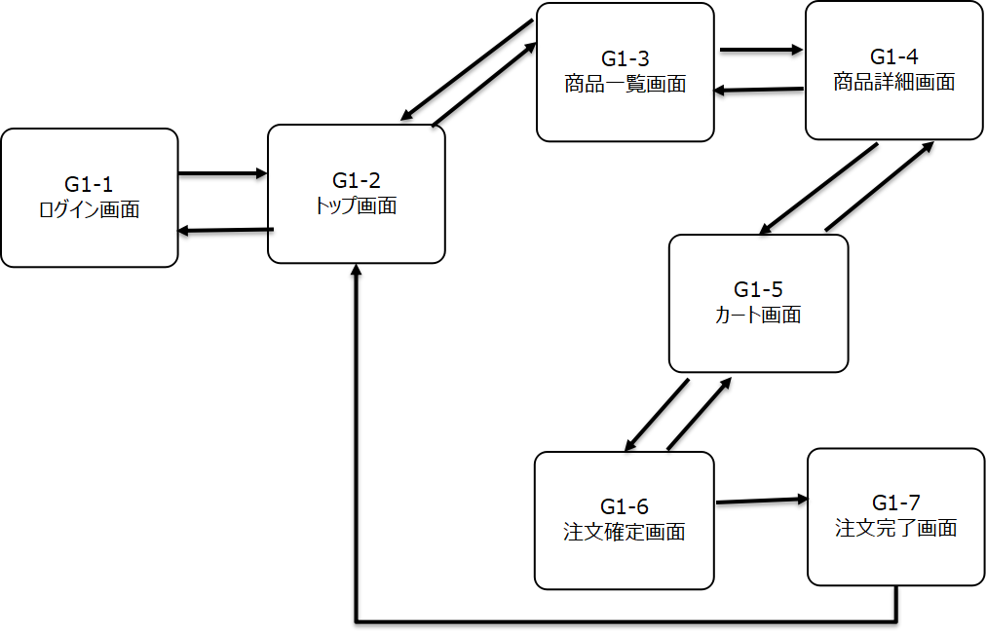
画面遷移図
共通情報 | システム名 | アパレルECサイト | 作成者
 | 工程名 | システム設計 | 作成日付
 | ドキュメント名 | 画面遷移図 | バージョン
書誌情報 | 書誌名称 | 画面遷移図 | 更新者
 | 概要 | 画面の移り変わりを映したもの | 更新日付

(G4-1)トップ画面
画面レイアウト定義
共通情報 |  | システム名 | アパレルＥＣサイト |  |  |  |  |  |  |  |  |  |  |  | 作成者 | 柴田
 |  | 工程名 | システム設計 |  |  |  |  |  |  |  |  |  |  |  | 作成日付 | 2022-09-29
①
 |  | ドキュメント名 | アパレルＥＣサイト画面設計書 |  |  |  |  |  |  |  |  |  |  |  | バージョン | 1.0v
書誌情報 |  | 書誌名 | アパレルＥＣサイト画面レイアウト |  |  |  |  |  |  |  |  |  |  |  | 更新者
 |  | 画面ID | Ｇ4-1 |  | 画面の名称 |  | トップ画面 |  |  |  |  |  |  |  | 更新日付
 |  | 概要 | サイトのトップ画面を表示する
レイアウト図 |  |  |  |  |  |  |  |  |  |  |  | 操作手順

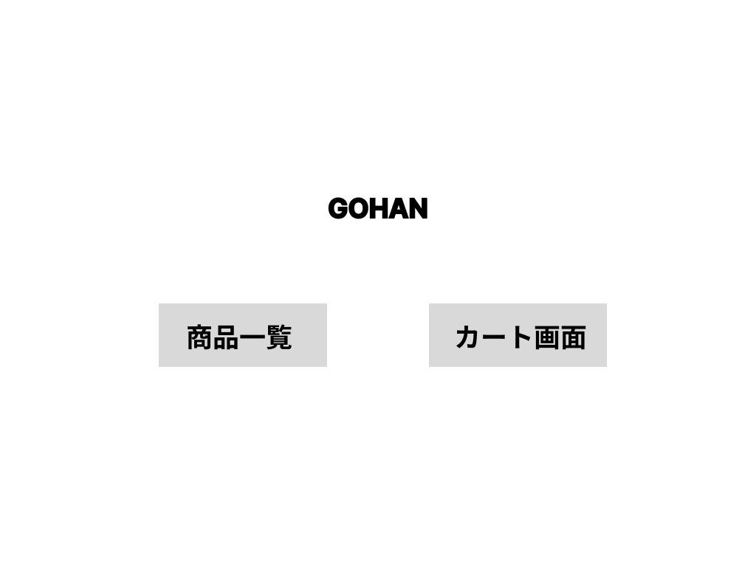

①

②
③

使用する部品
識別ID | ラベル |  | 入力／表示 | 部品の種類 |  | 表示桁数 | 入力桁数 | データ型 | 文字種 | 初期表示 | 設定元 |  | 設定先 | 説明
① | ロゴ |  | 表示 | テキスト |  | 10桁 | ー | ー | 半角 | ー |  |  |  | ヘッダー
② | 商品一覧 |  | 表示 | ボタン |  | ー | ー | ー | ー | ー |  |  |  | 商品一覧画面に移るリンク
③ | カート画面 |  | 表示 | ボタン |  | ー | ー | ー | ー | ー |  |  |  | カート画面に移るリンク

(G3-1)商品詳細画面
画面レイアウト定義
共通情報 |  | システム名 | アパレルＥＣサイト |  |  |  |  |  |  |  |  |  |  |  | 作成者 | 柴田
 |  | 工程名 | システム設計 |  |  |  |  |  |  |  |  |  |  |  | 作成日付 | 2022-09-29
①
 |  | ドキュメント名 | アパレルＥＣサイト画面設計書 |  |  |  |  |  |  |  |  |  |  |  | バージョン | 1.0v
書誌情報 |  | 書誌名 | アパレルＥＣサイト画面レイアウト |  |  |  |  |  |  |  |  |  |  |  | 更新者
 |  | 画面ID | Ｇ3-1 |  | 画面の名称 |  | 商品詳細画面 |  |  |  |  |  |  |  | 更新日付
 |  | 概要 | 商品の詳細を表示する画面
レイアウト図 |  |  |  |  |  |  |  |  |  |  |  | 操作手順



①

②
③

④
⑤

使用する部品
識別ID | ラベル |  | 入力／表示 | 部品の種類 |  | 表示桁数 | 入力桁数 | データ型 | 文字種 | 初期表示 | 設定元 |  | 設定先 | 説明
① | 商品の画像 |  | 表示 | 画像 |  | ー | ー | ー | ー | ー |  |  |  | 商品の画像挿入
② | 商品の名称 |  | 表示 | テキスト |  | 10桁 | ー | ー | 全角 | ー |  |  |  | 商品の名称を表示
③ | 商品の値段 |  | 表示 | テキスト |  | 10桁 | ー | ー | 半角 | ー |  |  |  | 商品の値段を表示
④ | 商品の詳細 |  | 表示 | テキスト |  | 20桁 | ー | ー | 全角 | ー |  |  |  | 商品の詳細を表示
⑤ | カートに入れる |  | 表示 | ボタン |  | ー | ー | ー | ー | ー |  |  |  | カート画面に移るリンク

(G2-1)商品一覧画面
画面レイアウト定義
共通情報 |  | システム名 | アパレルＥＣサイト |  |  |  |  |  |  |  |  |  |  |  | 作成者 | 柴田
 |  | 工程名 | システム設計 |  |  |  |  |  |  |  |  |  |  |  | 作成日付 | 2022-09-29
①
 |  | ドキュメント名 | アパレルＥＣサイト画面設計書 |  |  |  |  |  |  |  |  |  |  |  | バージョン | 1.0v
書誌情報 |  | 書誌名 | アパレルＥＣサイト画面レイアウト |  |  |  |  |  |  |  |  |  |  |  | 更新者
 |  | 画面ID | Ｇ2-1 |  | 画面の名称 |  | 商品一覧画面 |  |  |  |  |  |  |  | 更新日付
 |  | 概要 | 商品の一覧を表示する画面
レイアウト図 |  |  |  |  |  |  |  |  |  |  |  | 操作手順

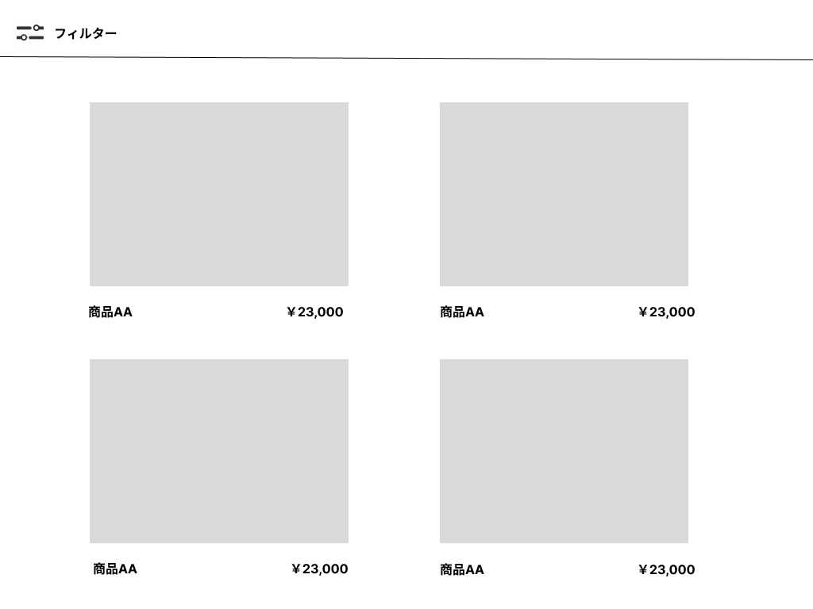

①

②
③
②
③

①

②
③
②
③

使用する部品
識別ID | ラベル |  | 入力／表示 | 部品の種類 |  | 表示桁数 | 入力桁数 | データ型 | 文字種 | 初期表示 | 設定元 |  | 設定先 | 説明
① | 商品画像 |  | 表示 | 画像 |  | ー | ー | ー | ー | ー |  |  |  | 画像を表示
② | 商品名称 |  | 表示 | テキスト |  | １0桁 | ー | ー | 全角 | ー |  |  |  | 商品の名称を表示
③ | 商品値段 |  | 表示 | テキスト |  | １0桁 | ー | ー | 半角 | ー |  |  |  | 商品の値段を表示

(G1-1)カート画面
画面レイアウト定義
共通情報 |  | システム名 | アパレルＥＣサイト |  |  |  |  |  |  |  |  |  |  |  | 作成者 | 柴田
 |  | 工程名 | システム設計 |  |  |  |  |  |  |  |  |  |  |  | 作成日付 | 2022-09-29
①
 |  | ドキュメント名 | アパレルＥＣサイト画面設計書 |  |  |  |  |  |  |  |  |  |  |  | バージョン | 1.0v
書誌情報 |  | 書誌名 | アパレルＥＣサイト画面レイアウト |  |  |  |  |  |  |  |  |  |  |  | 更新者
 |  | 画面ID | Ｇ1-1 |  | 画面の名称 |  | カート画面.1 |  |  |  |  |  |  |  | 更新日付
 |  | 概要 | カートに登録した商品の確認画面
レイアウト図 |  |  |  |  |  |  |  |  |  |  |  | 操作手順

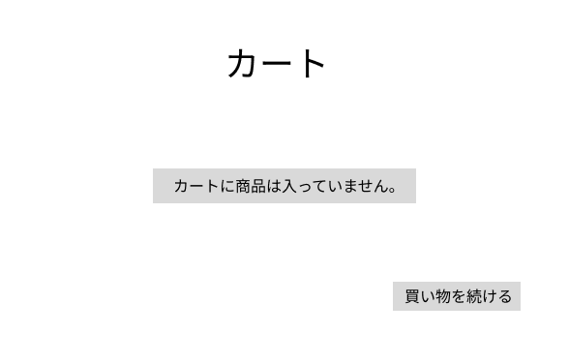
①

②

③

使用する部品
識別ID | ラベル |  | 入力／表示 | 部品の種類 |  | 表示桁数 | 入力桁数 | データ型 | 文字種 | 初期表示 | 設定元 |  | 設定先 | 説明
① | カート |  | 表示 | テキスト |  | 10桁 | ー | ー | 全角 | ー |  |  |  | ヘッダー
② | カートに商品は入っていません |  | 表示 | テキスト |  | 10桁 | ー | ー | 全角 | ー |  |  |  | カートに商品は入っていない
③ | 買い物を続ける |  | 表示 | ボタン |  | ー | ー | ー | ー | ー |  |  |  | 商品一覧画面に移るリンク

(G1-2)カート画面
画面レイアウト定義
共通情報 |  | システム名 | アパレルＥＣサイト |  |  |  |  |  |  |  |  |  |  |  | 作成者 | 柴田
 |  | 工程名 | システム設計 |  |  |  |  |  |  |  |  |  |  |  | 作成日付 | 2022-09-29
①
 |  | ドキュメント名 | アパレルＥＣサイト画面設計書 |  |  |  |  |  |  |  |  |  |  |  | バージョン | 1.0v
書誌情報 |  | 書誌名 | アパレルＥＣサイト画面レイアウト |  |  |  |  |  |  |  |  |  |  |  | 更新者
 |  | 画面ID | Ｇ1-2 |  | 画面の名称 |  | カート画面.2 |  |  |  |  |  |  |  | 更新日付
 |  | 概要 | カートに登録した商品の確認画面
レイアウト図 |  |  |  |  |  |  |  |  |  |  |  | 操作手順

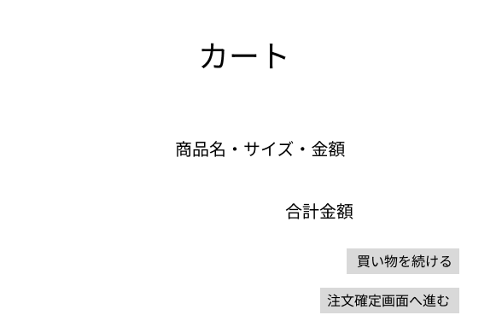

①

②

③

④

⑤

使用する部品
識別ID | ラベル |  | 入力／表示 | 部品の種類 |  | 表示桁数 | 入力桁数 | データ型 | 文字種 | 初期表示 | 設定元 |  | 設定先 | 説明
① | カート |  | 表示 | テキスト |  | 10桁 | ー | ー | 全角 | ー |  |  |  | ヘッダー
② | 商品の情報 |  | 表示 | テキスト |  | 10桁 | ー | ー | 全角 | ー |  |  |  | 商品の情報を表示
③ | 合計金額 |  | 表示 | テキスト |  | 10桁 | ー | ー | 全角 | ー |  |  |  | 商品の総計を表示
④ | 買い物を続ける |  | 表示 | ボタン |  | ー | ー | ー | ー | ー |  |  |  | 商品一覧画面に移るリンク
⑤ | 注文確定画面へ進む |  | 表示 | ボタン |  | ー | ー | ー | ー | ー |  |  |  | 注文確定画面へ移るリンク

(G1-2)注文確定画面
画面レイアウト定義
共通情報 |  | システム名 | アパレルＥＣサイト |  |  |  |  |  |  |  |  |  |  |  | 作成者 | 柴田
 |  | 工程名 | システム設計 |  |  |  |  |  |  |  |  |  |  |  | 作成日付 | 2022-09-29
①
 |  | ドキュメント名 | アパレルＥＣサイト画面設計書 |  |  |  |  |  |  |  |  |  |  |  | バージョン | 1.0v
書誌情報 |  | 書誌名 | アパレルＥＣサイト画面レイアウト |  |  |  |  |  |  |  |  |  |  |  | 更新者
 |  | 画面ID | Ｇ1-2 |  | 画面の名称 |  | 注文確定画面 |  |  |  |  |  |  |  | 更新日付
 |  | 概要 | 注文の確認画面
レイアウト図 |  |  |  |  |  |  |  |  |  |  |  | 操作手順

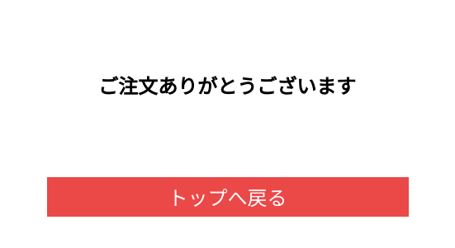

①

②

③

使用する部品
識別ID | ラベル |  | 入力／表示 | 部品の種類 |  | 表示桁数 | 入力桁数 | データ型 | 文字種 | 初期表示 | 設定元 |  | 設定先 | 説明
① | ご注文ありがとうございます |  | 表示 | テキスト |  | 10桁 | ー | ー | 全角 | ー |  |  |  | ヘッダー
② | 商品の情報 |  | 表示 | ボタン |  | 10桁 | ー | ー | 全角 | ー |  |  |  | トップ画面へのリンク

